IF 例題１
条件の判定にはIF関数が使えます。
構文：=IF(論理式,[真の場合],[偽の場合])
IF関数 に説明がありますので参照してください。
E3セルに =IF(D3>=70,"○","×") と入力して、フィルハンドルをドラッグ、またはダブルクリックして、下方向へ数式をコピーします。
問題1：判定欄に得点が70以上は○、70未満は×としなさい。
 | B | C | D | E
2 | 名前 | 性別 | 得点 | 判定
3 | 相沢一郎 | 男 | 52
4 | 井上浩二 | 男 | 74
5 | 上野有紀 | 女 | 84
6 | 内野武 | 男 | 77
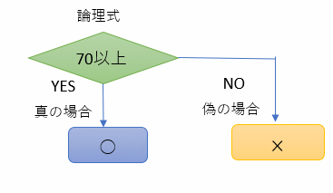
7 | 上田祥子 | 女 | 68
8 | 江田早苗 | 女 | 59
9 | 榎本高貴 | 男 | 77
10 | 小田和樹 | 男 | 47

IF 例題２
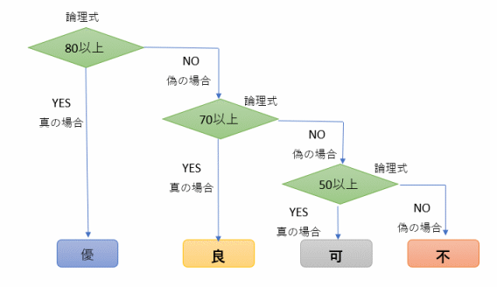
問題2：得点が80以上は「優」、70以上は「良」、50以上は「可」、50未満は「不」としなさい。
 | B | C | D | E
2 | 名前 | 性別 | 得点 | 判定
3 | 相沢一郎 | 男 | 52
4 | 井上浩二 | 男 | 74
5 | 上野有紀 | 女 | 84
6 | 内野武 | 男 | 77
7 | 上田祥子 | 女 | 68
8 | 江田早苗 | 女 | 59
9 | 榎本高貴 | 男 | 77
10 | 小田和樹 | 男 | 47

 | E3セルは =IF(D3>=80,"優",IF(D3>=70,"良",IF(D3>=50,"可","不"))) となります。

Vlookup 例題２
点数による近似値
近似値検索とは
ここで近似値検索について確認しておきます。Excelにおいて、TRUEを用いた近似値検索とは、
①完全一致する場合はその値を返し、
②一致する値がなかった場合に
③正確に昇順で整列された表のもとで
④範囲で指定した列のうち一番左の列を基準として、
⑤指定した検索値より小さいデータのうち、
⑤最も近い値(近似値)の行の値を取得する
機能のことを言います。
売上明細
取引先 | 売上金 | 梱包重量 | 送料
（株）システム | 100,000 | 50
（株）エクセル | 200,000 | 70
（株）ブイルック | 300,000 | 20

送料表
 | 重量 |  |  | 送料
 | 以上 | ～ | 未満
 | 0 | ～ | 30 | 2000
 | 30 | ～ | 60 | 2500
 | 60 | ～ | 100 | 3000

